报价表
中山大学附属肿瘤医院资产采购项目报价表
项目名称：中山大学附属肿瘤医院中医理疗床采购项目
报价公司： |  |  |  |  |  |  |  | 报价日期：
联系人、电话、邮箱： |  |  |  |  |  |  |  | 质保时长：
盖章： |  |  |  |  |  |  |  | 工期：
注：请在下列产品的“单价”栏填入报价，其余空格不可改动，报价金额会自动生成。该报价需含设计费、运输费、安装费、售后服务费、税费等。
序号 | 货物名称 | 规格及设计要求 | 单位 | 数量 | 单价 | 合计 | 材质要求 | 计算方式 | 图 纸 | 品牌、生产厂家
1 | 中医理疗床 | 1900*650*700 | 张 | 1 | 0.00 | 0.00 | 1.平板式床面；脚架与床面可拆，便于运输； 2.承载重量：≥200kg； 3.材质：床架采用201# 不锈钢，床面外框采用50*25*1.2mm不锈钢扁管，内有25*25*1.0mm不锈钢管做加强；床垫为优质绿色航空皮内包50mm厚高密度海绵，头部位开有一个脸部透气孔，按摩时方便体位变换；四脚用50*50*1.2mm不锈钢方管，加强用30*30*1.0mm不锈钢方管；整床坚实稳固、美观大方、操作简单方便。 4.皮面颜色可选。 | 按张计算 | 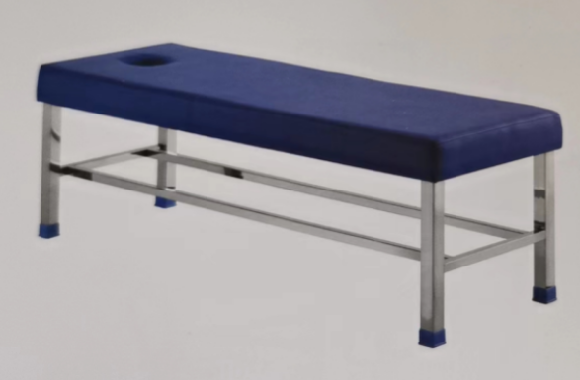
 |  | 合计 |  |  |  | 0.00

